关系图
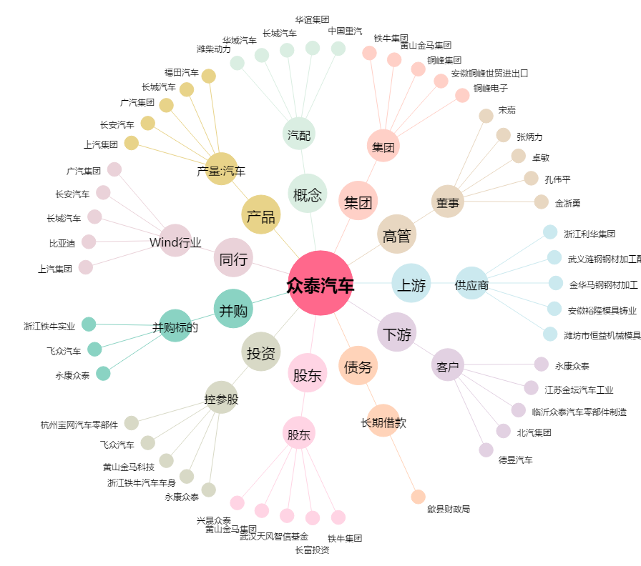
众泰汽车[000980.SZ] - 关系概览图

